Лист1
№ | Дата выявления | Владелец конструкции / Собственник обьекта недвижимого им-ва / Лицо, управомоченное собственниками | Район города | Адрес размещения | Тип конструкции | Содержание | Фото конструкции
1 | 2023-09-08 | ИП Абутова И.А. | Приокский | проспект Гагарина д. 101, к. 5 | Не установленный Правилами тип | ЗООЭКСПРЕСС зоомагазин ветаптека | 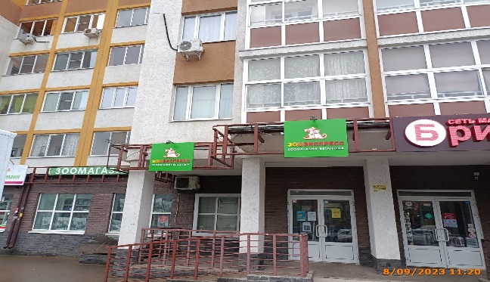
2 | 2023-09-08 | ИП Абутова И.А. | Приокский | проспект Гагарина д. 101, к. 5 | Не установленный Правилами тип | ЗООЭКСПРЕСС зоомагазин ветаптекаЗООМАГАЗИН
3 | 2023-09-08 | ИП Абутова И.А. | Приокский | проспект Гагарина д. 101, к. 5 | Не установленный Правилами тип | ЗООМАГАЗИН | 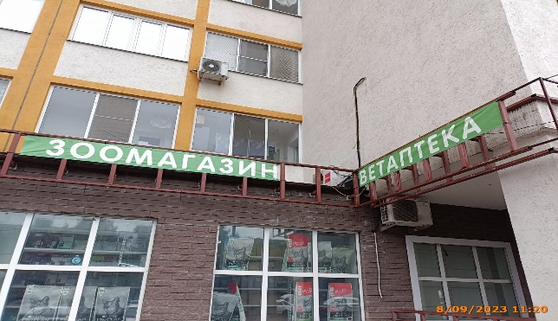
4 | 2023-09-08 | ИП Абутова И.А. | Приокский | проспект Гагарина д. 101, к. 5 | Не установленный Правилами тип | ВЕТАПТЕКА

